Portada


Ejercicio 1
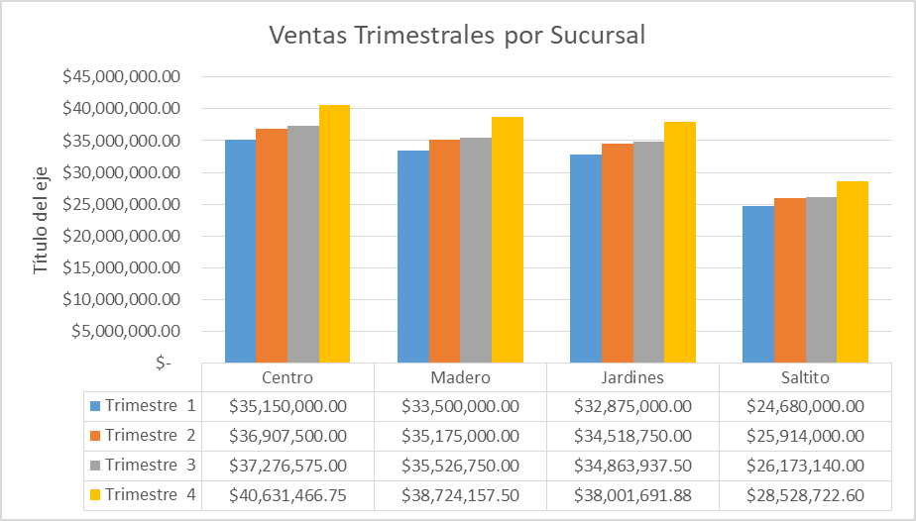
A partir de la tabla crear un gráfico similar al que se proporciona de ejemplo

Ventas Trimestrales por Sucursal | Centro | Madero | Jardines | Saltito
Trimestre 1 | $35,150,000.00 | $33,500,000.00 | $32,875,000.00 | $24,680,000.00
Trimestre 2 | $36,907,500.00 | $35,175,000.00 | $34,518,750.00 | $25,914,000.00
Trimestre 3 | $37,276,575.00 | $35,526,750.00 | $34,863,937.50 | $26,173,140.00
Trimestre 4 | $40,631,466.75 | $38,724,157.50 | $38,001,691.88 | $28,528,722.60

Ejercicio 2
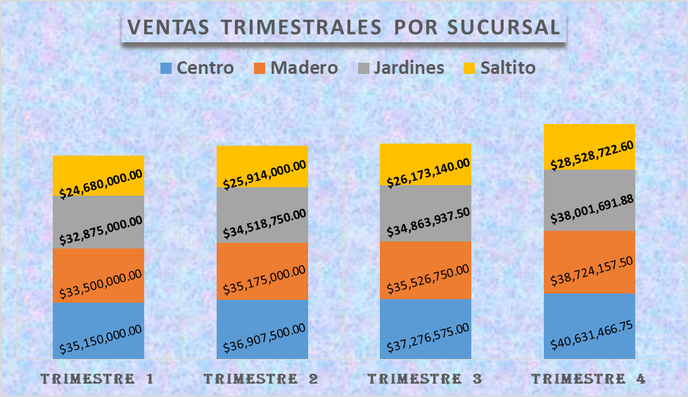
A partir de la tabla crear un gráfico similar al que se proporciona de ejemplo

Ventas Trimestrales por Sucursal | Centro | Madero | Jardines | Saltito
Trimestre 1 | $35,150,000.00 | $33,500,000.00 | $32,875,000.00 | $24,680,000.00
Trimestre 2 | $36,907,500.00 | $35,175,000.00 | $34,518,750.00 | $25,914,000.00
Trimestre 3 | $37,276,575.00 | $35,526,750.00 | $34,863,937.50 | $26,173,140.00
Trimestre 4 | $40,631,466.75 | $38,724,157.50 | $38,001,691.88 | $28,528,722.60

Ejercicio 3
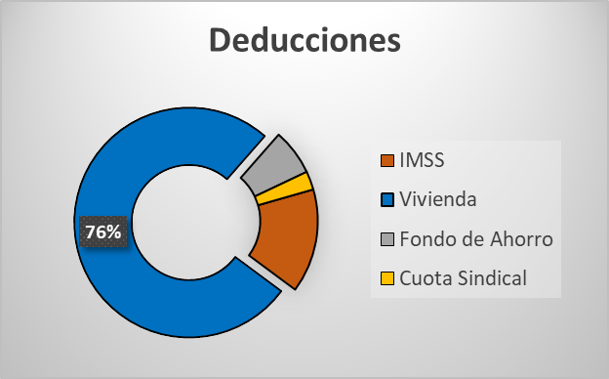
A partir de la tabla crear un gráfico similar al que se proporciona de ejemplo

Sueldos y Deducciones | Importe
IMSS | 450.0
Vivienda | 2,350.0
Fondo de Ahorro | 200.0
Cuota Sindical | 80.0

Ejercicio 4
A partir de la tabla crear un gráfico similar al que se proporciona de ejemplo

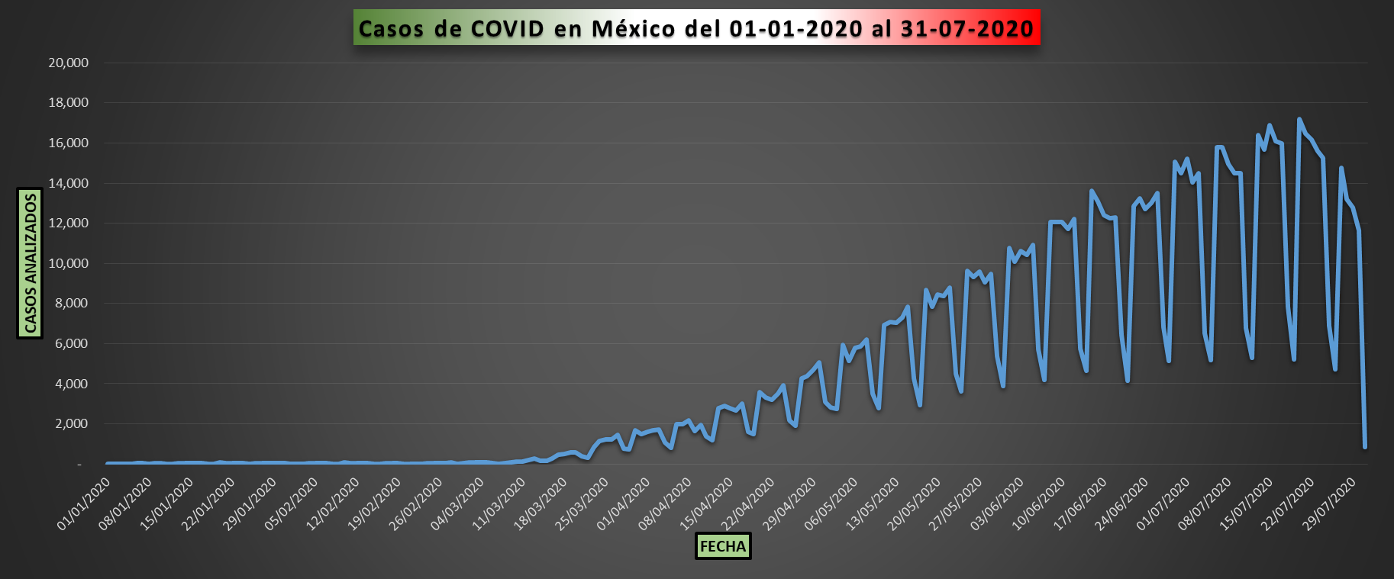
Casos de COVID en México del 01-01-2020 al 31-07-2020
Fecha | Num. Casos
2020-01-01 | 5
2020-01-02 | 16
2020-01-03 | 18
2020-01-04 | 6
2020-01-05 | 14
2020-01-06 | 28
2020-01-07 | 28
2020-01-08 | 15
2020-01-09 | 44
2020-01-10 | 39
2020-01-11 | 5
2020-01-12 | 20
2020-01-13 | 37
2020-01-14 | 51
2020-01-15 | 59
2020-01-16 | 42
2020-01-17 | 42
2020-01-18 | 16
2020-01-19 | 21
2020-01-20 | 65
2020-01-21 | 52
2020-01-22 | 56
2020-01-23 | 46
2020-01-24 | 46
2020-01-25 | 15
2020-01-26 | 34
2020-01-27 | 43
2020-01-28 | 50
2020-01-29 | 31
2020-01-30 | 40
2020-01-31 | 32
2020-02-01 | 8
2020-02-02 | 12
2020-02-03 | 14
2020-02-04 | 51
2020-02-05 | 45
2020-02-06 | 45
2020-02-07 | 29
2020-02-08 | 8
2020-02-09 | 16
2020-02-10 | 71
2020-02-11 | 49
2020-02-12 | 40
2020-02-13 | 36
2020-02-14 | 32
2020-02-15 | 9
2020-02-16 | 17
2020-02-17 | 28
2020-02-18 | 30
2020-02-19 | 31
2020-02-20 | 23
2020-02-21 | 26
2020-02-22 | 12
2020-02-23 | 9
2020-02-24 | 32
2020-02-25 | 31
2020-02-26 | 39
2020-02-27 | 45
2020-02-28 | 65
2020-02-29 | 26
2020-03-01 | 29
2020-03-02 | 78
2020-03-03 | 75
2020-03-04 | 70
2020-03-05 | 66
2020-03-06 | 55
2020-03-07 | 26
2020-03-08 | 35
2020-03-09 | 80
2020-03-10 | 107
2020-03-11 | 133
2020-03-12 | 204
2020-03-13 | 284
2020-03-14 | 164
2020-03-15 | 171
2020-03-16 | 263
2020-03-17 | 459
2020-03-18 | 507
2020-03-19 | 590
2020-03-20 | 571
2020-03-21 | 399
2020-03-22 | 314
2020-03-23 | 832
2020-03-24 | 1,129
2020-03-25 | 1,232
2020-03-26 | 1,222
2020-03-27 | 1,459
2020-03-28 | 769
2020-03-29 | 745
2020-03-30 | 1,674
2020-03-31 | 1,494
2020-04-01 | 1,593
2020-04-02 | 1,693
2020-04-03 | 1,736
2020-04-04 | 1,078
2020-04-05 | 809
2020-04-06 | 1,992
2020-04-07 | 1,989
2020-04-08 | 2,177
2020-04-09 | 1,635
2020-04-10 | 1,932
2020-04-11 | 1,380
2020-04-12 | 1,195
2020-04-13 | 2,801
2020-04-14 | 2,888
2020-04-15 | 2,778
2020-04-16 | 2,673
2020-04-17 | 3,012
2020-04-18 | 1,620
2020-04-19 | 1,491
2020-04-20 | 3,585
2020-04-21 | 3,316
2020-04-22 | 3,202
2020-04-23 | 3,491
2020-04-24 | 3,929
2020-04-25 | 2,186
2020-04-26 | 1,914
2020-04-27 | 4,268
2020-04-28 | 4,387
2020-04-29 | 4,687
2020-04-30 | 5,070
2020-05-01 | 3,074
2020-05-02 | 2,804
2020-05-03 | 2,753
2020-05-04 | 5,926
2020-05-05 | 5,122
2020-05-06 | 5,769
2020-05-07 | 5,850
2020-05-08 | 6,217
2020-05-09 | 3,517
2020-05-10 | 2,771
2020-05-11 | 6,924
2020-05-12 | 7,070
2020-05-13 | 7,027
2020-05-14 | 7,317
2020-05-15 | 7,859
2020-05-16 | 4,263
2020-05-17 | 2,940
2020-05-18 | 8,672
2020-05-19 | 7,844
2020-05-20 | 8,435
2020-05-21 | 8,390
2020-05-22 | 8,784
2020-05-23 | 4,501
2020-05-24 | 3,630
2020-05-25 | 9,621
2020-05-26 | 9,321
2020-05-27 | 9,572
2020-05-28 | 9,062
2020-05-29 | 9,476
2020-05-30 | 5,356
2020-05-31 | 3,895
2020-06-01 | 10,771
2020-06-02 | 10,083
2020-06-03 | 10,629
2020-06-04 | 10,412
2020-06-05 | 10,907
2020-06-06 | 5,712
2020-06-07 | 4,201
2020-06-08 | 12,065
2020-06-09 | 12,048
2020-06-10 | 12,069
2020-06-11 | 11,728
2020-06-12 | 12,205
2020-06-13 | 5,757
2020-06-14 | 4,664
2020-06-15 | 13,605
2020-06-16 | 13,083
2020-06-17 | 12,413
2020-06-18 | 12,265
2020-06-19 | 12,275
2020-06-20 | 6,429
2020-06-21 | 4,161
2020-06-22 | 12,863
2020-06-23 | 13,237
2020-06-24 | 12,702
2020-06-25 | 13,018
2020-06-26 | 13,488
2020-06-27 | 6,830
2020-06-28 | 5,148
2020-06-29 | 15,055
2020-06-30 | 14,486
2020-07-01 | 15,219
2020-07-02 | 14,055
2020-07-03 | 14,489
2020-07-04 | 6,497
2020-07-05 | 5,180
2020-07-06 | 15,802
2020-07-07 | 15,804
2020-07-08 | 14,956
2020-07-09 | 14,477
2020-07-10 | 14,508
2020-07-11 | 6,785
2020-07-12 | 5,286
2020-07-13 | 16,407
2020-07-14 | 15,668
2020-07-15 | 16,891
2020-07-16 | 16,087
2020-07-17 | 15,987
2020-07-18 | 7,826
2020-07-19 | 5,220
2020-07-20 | 17,190
2020-07-21 | 16,463
2020-07-22 | 16,150
2020-07-23 | 15,579
2020-07-24 | 15,237
2020-07-25 | 6,881
2020-07-26 | 4,720
2020-07-27 | 14,753
2020-07-28 | 13,205
2020-07-29 | 12,769
2020-07-30 | 11,635
2020-07-31 | 853

Ejercicio 5
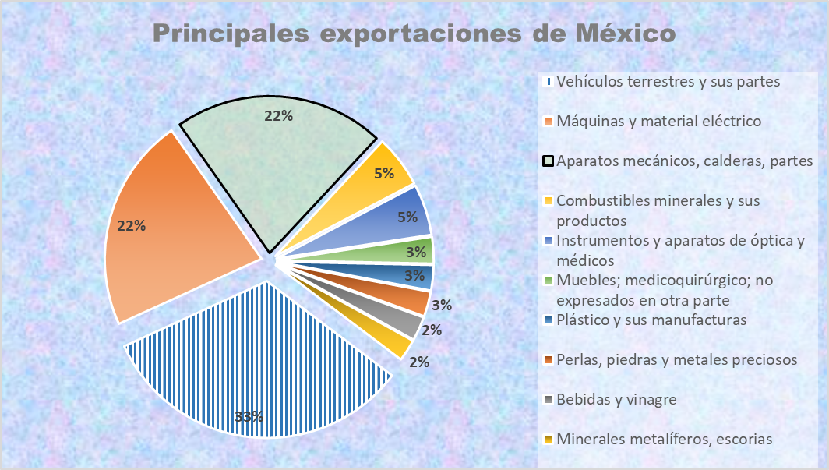
A partir de la tabla crear un gráfico similar al que se proporciona de ejemplo

Principales Exportaciones de México | Importe
Vehículos terrestres y sus partes | 9,922,919
Máquinas y material eléctrico | 6,655,190
Aparatos mecánicos, calderas, partes | 6,535,188
Combustibles minerales y sus productos | 1,622,165
Instrumentos y aparatos de óptica y médicos | 1,587,513
Muebles; medicoquirúrgico; no expresados en otra parte | 829,653
Plástico y sus manufacturas | 787,835
Perlas, piedras y metales preciosos | 774,961
Bebidas y vinagre | 751,098
Minerales metalíferos, escorias | 681,985

Fuente: https://reinoaduanero.mx/importaciones-y-exportaciones-en-mexico/

